Arkusz4
 |  |  | PROTOKÓŁ

 | Pomiar przyczepności powłoki metodą odrywową
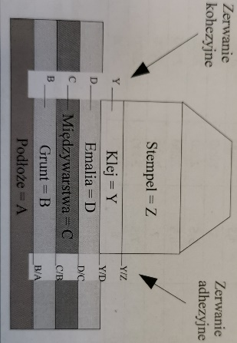

 | A | Podłoze |  |  |  | Stal węglowa
 | B | Powłoka gruntująca |  |  |  | EP
 | C | Powłoka miedzywarstwowa |  |  |  | EP
 | D | Powłoka nawierzchniowa |  |  |  | PUR
 | Y | Klej |  |  |  | Patex
 | Z | Stempel |  |  |  | Aluminium

Nr pomiaru | DFT/mm | Przyczepność [Mpa] | A/B | B | B/C | C | C/D | D | D/Y | Y | Y/Z

Profil powierzchni fine; medium; coarse
Wartości korygujące powłoki zgodnie z PN-EN ISO 8503-1
WNIOSKI:

Podpis wykonujacego pomiary |  |  |  |  | Podpis inspektora nadzoru

Podpis Wykonawcy
Zabezpieceń Przeciwkorozyjnych

